Dashboard


Análise Demográfica
158
58

Total de pessoas
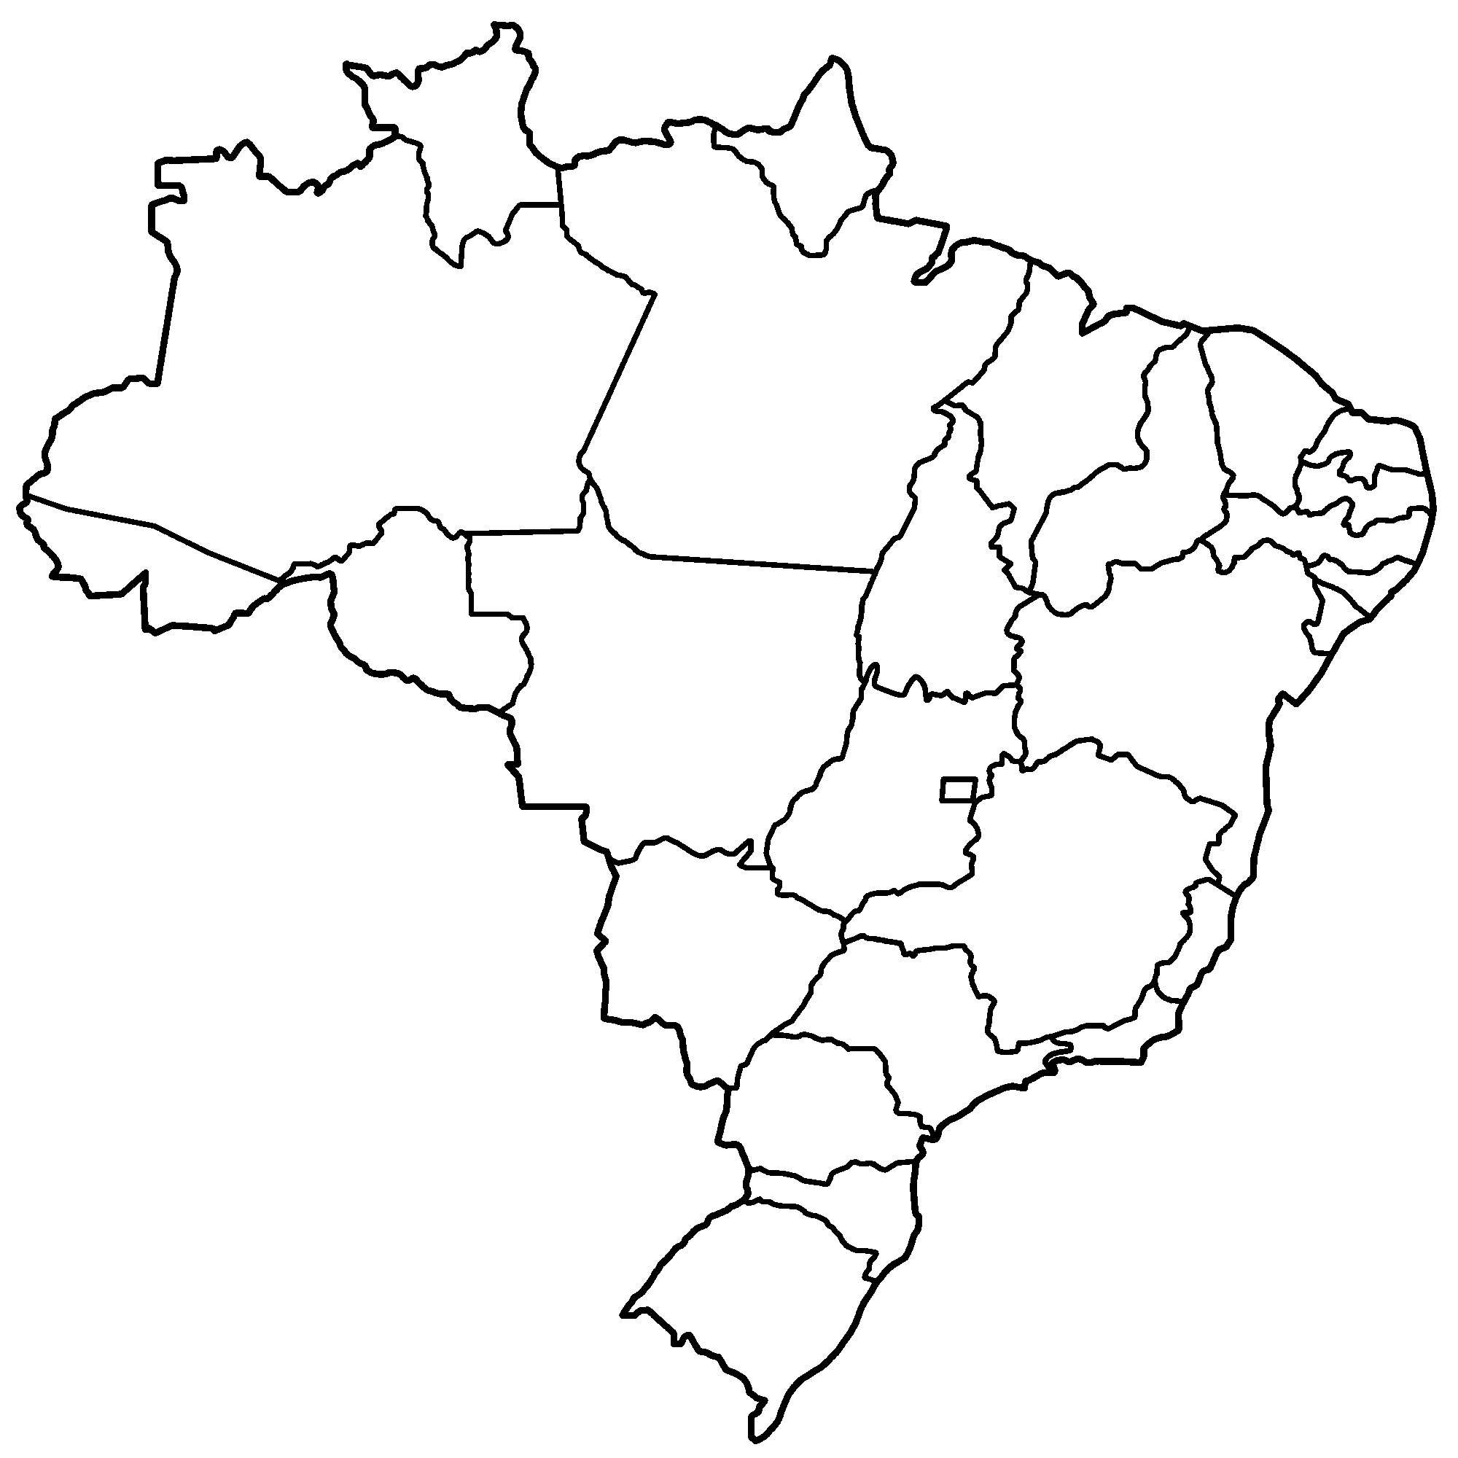

Análise por sexo
Representativade Demográfica
14
216
 | Total
Amazonas | 6.48%
Goias | 3.70%
Mato grosso | 0.46%
Minas Gerais | 6.02%
Paraná | 12.50%
Rio de Janeiro | 8.33%
Rio Grande do Sul | 0.46%
São Paulo | 62.04%

8
Análise por ano de nascimento
Demonstração por sexo
 | Total
FEMININO | 158
MASCULINO | 58
13

1
27
134
18

1

Representatividade por ano de nascimento
Quantidade de pessoas por ano de nascimento
Prevalência de diabetes padronizada por idade

Análise por região
 | Total
1965 | 0.46%
1987 | 0.46%
1988 | 19.44%
1989 | 12.04%
1992 | 0.46%
1995 | 6.48%
2000 | 17.13%
2001 | 43.52%
 | Total
1965 | 1
1987 | 1
1988 | 42
1989 | 26
1992 | 1
1995 | 14
2000 | 37
2001 | 94
 | 6.5 | 7.5 | 7.9
1965 |  | 1
1987 | 1
1988 | 42
1989 | 26
1992 | 1
1995 | 6 |  | 8
2000 | 37
2001 | 94

